Лист1
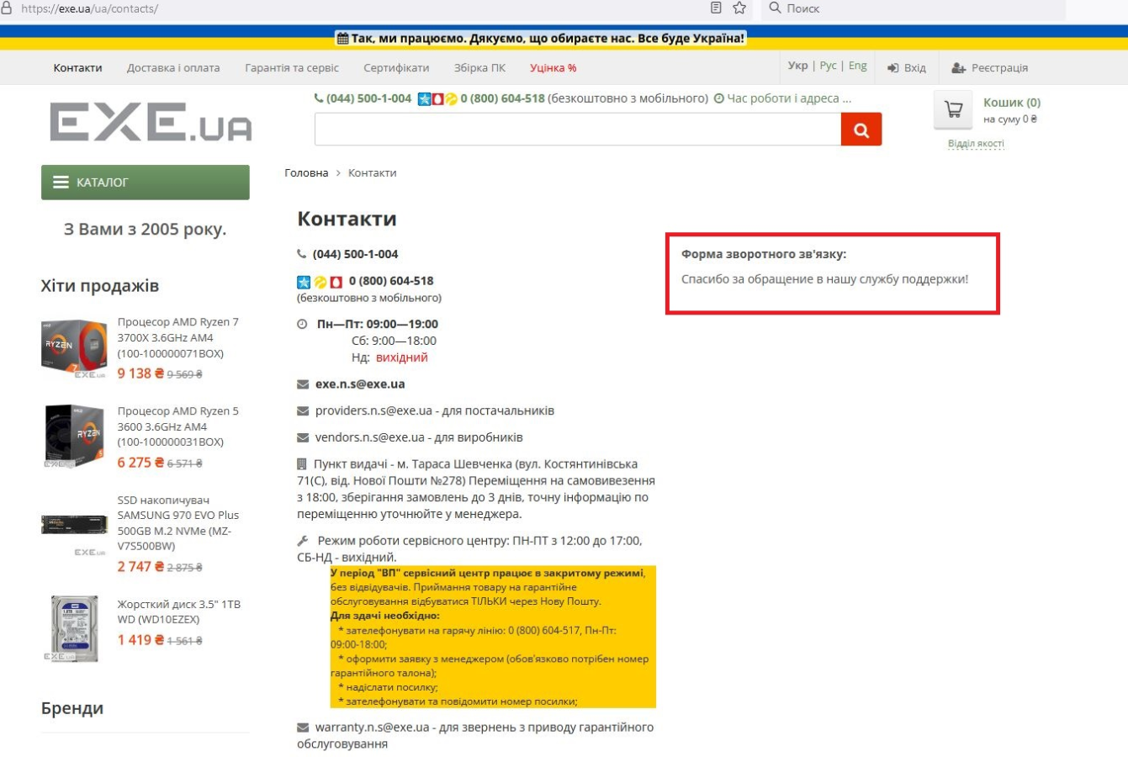
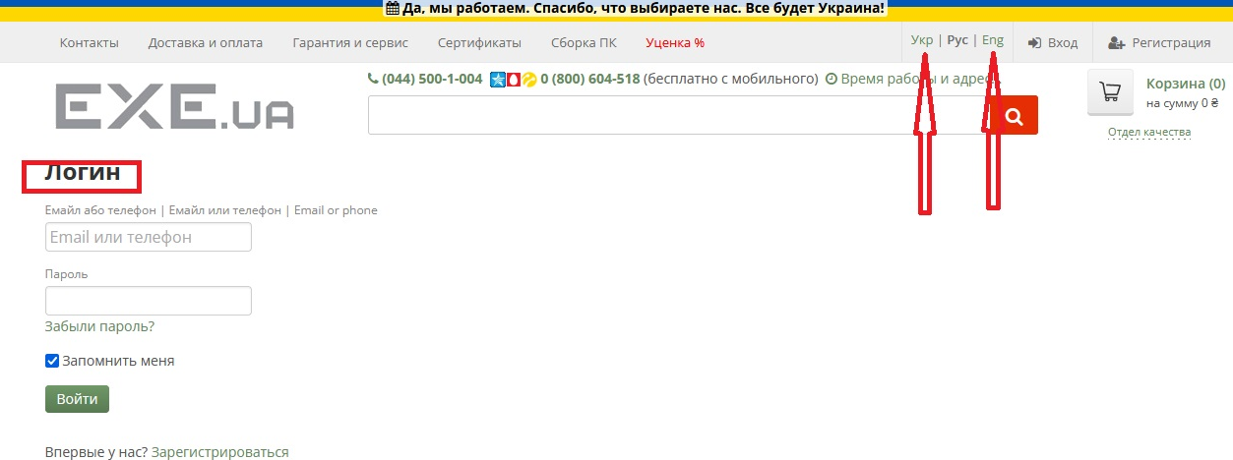
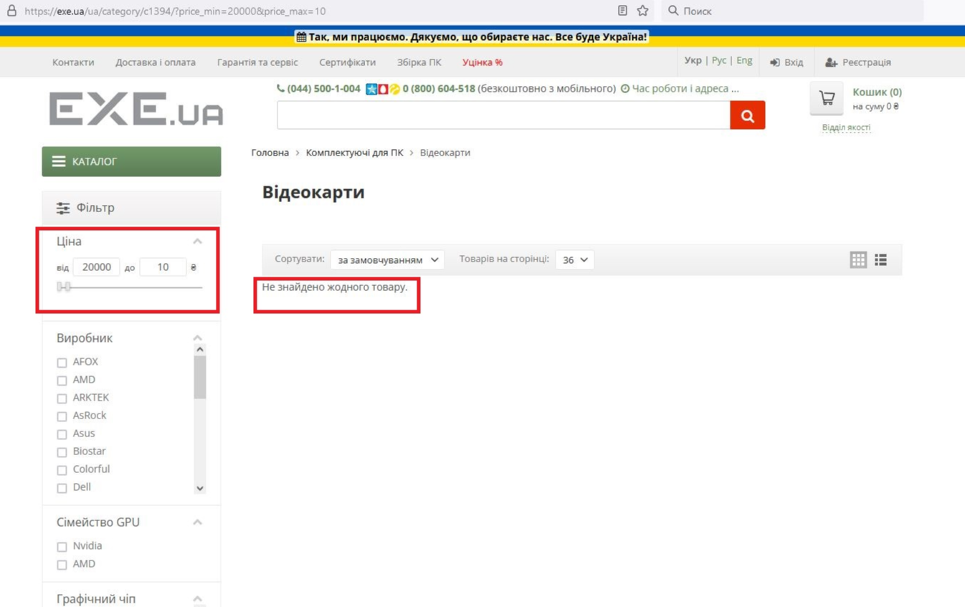
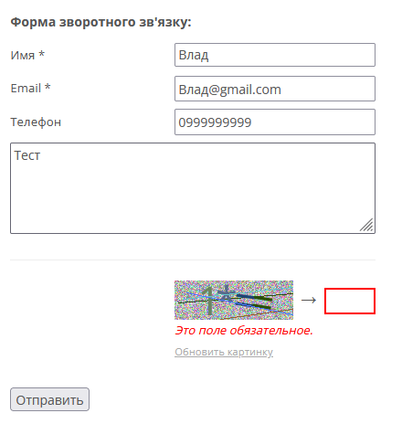
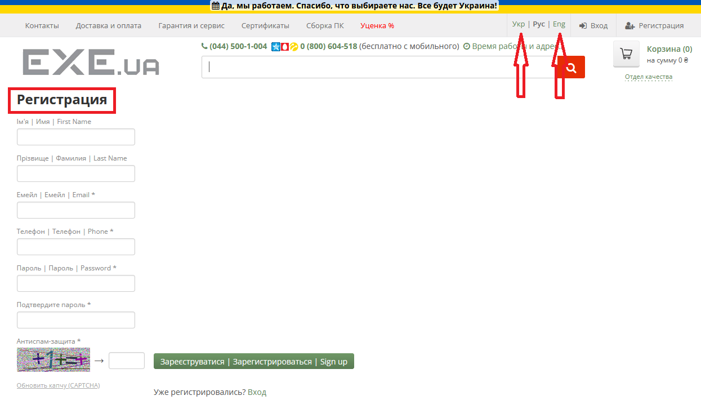
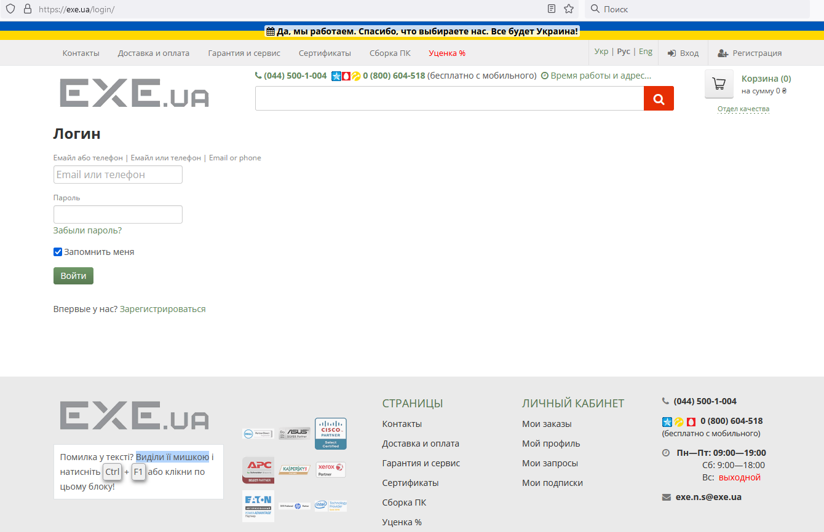
Bug-reports
ID | BR678431 | BR678432 | BR678433 | BR678434
Summary | Мова сторінки не змінюється при перемиканні кнопок зміни мови на сторінках "Логін" та "Реєстрація" | Немає повідомлення про помилку у фільтрі "Ціни" будь-якої категорії товарів коли застосовано фільтр від більшої ціни до меншої | Не валідується поле "Email" на формі зворотнього зв'язку на сторінці "Контакти" коли користувач вводить еmail із символами кирилиці | Не валідується поле "Телефон" на формі зворотнього зв'язку на сторінці "Контакти" коли користувач вводить "телефон" із символів кирилиці замість чисел
Pre-conditions | Відкрити сайт https://exe.ua/ | Відкрити сайт https://exe.ua/ | Відкрити сайт https://exe.ua/ | Відкрити сайт https://exe.ua/
 | Користувач не повинен бути залогінений
Steps | 1. Натиснути на кнопку "Вхід" | 1. Натиснути на каталог | 1. Натиснути на кнопку "Контакти" | 1. Натиснути на кнопку "Контакти"
 | 2. Натиснути на кнопку "Укр" в правій верхній частині сторінки | 2. Обрати категорію "Комплектуючі для ПК" та "Відеокарти" | 2. У форму зворотнього зв'язку ввести валідне ім'я - Влад | 2. У форму зворотнього зв'язку ввести валідне ім'я - Влад
 | 3. Натиснути на кнопку "Eng" в правій верхній частині сторінки | 3. В поле Ціна "від" ввести 20000 | 3. У форму зворотнього зв'язку ввести не валідний еmail - Влад@gmail.com | 3. У форму зворотнього зв'язку ввести валідний еmail - Vlad@gmail.com
 | 4. Натиснути на кнопку "Реєстрація" | 4. В поле Ціна "до" ввести 10 | 4. У форму зворотнього зв'язку ввести валідний номер телефону - 0969999999 | 4. У форму зворотнього зв'язку ввести не валідний номер телефону - телефон
 | 5. Натиснути на кнопку "Укр" в правій верхній частині сторінки | 5. Натиснути "Enter" | 5. Ввести текст зворотнього зв;язку - Teст | 5. Ввести текст зворотнього зв;язку - Teст
 | 6. Натиснути на кнопку "Eng" в правій верхній частині сторінки |  | 6. Ввести капчу зображену внизу | 6. Ввести капчу зображену внизу
 |  |  | 7. Натиснути на кнопку "Отправить" | 7. Натиснути на кнопку "Отправить"
 |  |  | Actual: повідомлення "поле капча-объязательное" | Actual: повідомлення "поле капча-объязательное"
 |  |  | NOTE: помилка про те, що капчу не введено з'являється рандомно | NOTE: помилка про те, що капчу не введено з'являється рандомно
 |  |  | 8. Ввести капчу зображену внизу | 8. Ввести капчу зображену внизу
 |  |  | 9. Натиснути на кнопку "Отправить" | 9. Натиснути на кнопку "Отправить"
Expected result | Сторінка повинна бути перекладена на українську (англійську) мову | Фільтр не повинен бути застосовано. Поле "до" повинне підсвічуватися червоним. | Повинне з'явитися повідомлення, що еmail не валідний | Повинне з'явитися повідомлення, що телефон не валідний
Actual result | Зміна локації не відбувається | Фільтр застосована. Повідомлень про помилку немає. | Повідомлення "Спасибо за обращение в нашу службу поддержки!" | Повідомлення "Спасибо за обращение в нашу службу поддержки!"
Post-condition
enviroment | Firefox Browser 106.0.2 (64 бита) всі браузери | Всі браузери | Всі браузери | Всі браузери
Severity | Low | Low | Low | Low
Priority | Low | Low | Low | Low
Type of bug | Localization | Function/Logical | Function | Function
Attachment

